Пропозиція_товари
Додаток №1 до Запиту №2979
Форма цінової пропозиції

(Назва Учасника), надає свою пропозицію щодо участі у закупівлі подарункових наборів письмового приладдя з дерева.
Відомості про підприємство |  |  |  | Повне найменування учасника – суб’єкта господарювання
 |  |  |  | Ідентифікаційний код за ЄДРПОУ або реєстраційний номер облікової картки платника податків
 |  |  |  | Реквізити (адреса - юридична та фактична, телефон, факс, телефон для контактів, e-mail, розрахунковий рахунок)
Відомості про особу (осіб), які уповноважені представляти інтереси Учасника |  |  |  | (Прізвище, ім’я, по батькові, посада, контактний телефон).

№ п/п | Найменування | Запит** |  | ПРОПОЗИЦІЯ УЧАСНИКА |  | Кількість,наборів | Ціна, за один набір, (з урахуванням всіх податків і зборів) *
1 | 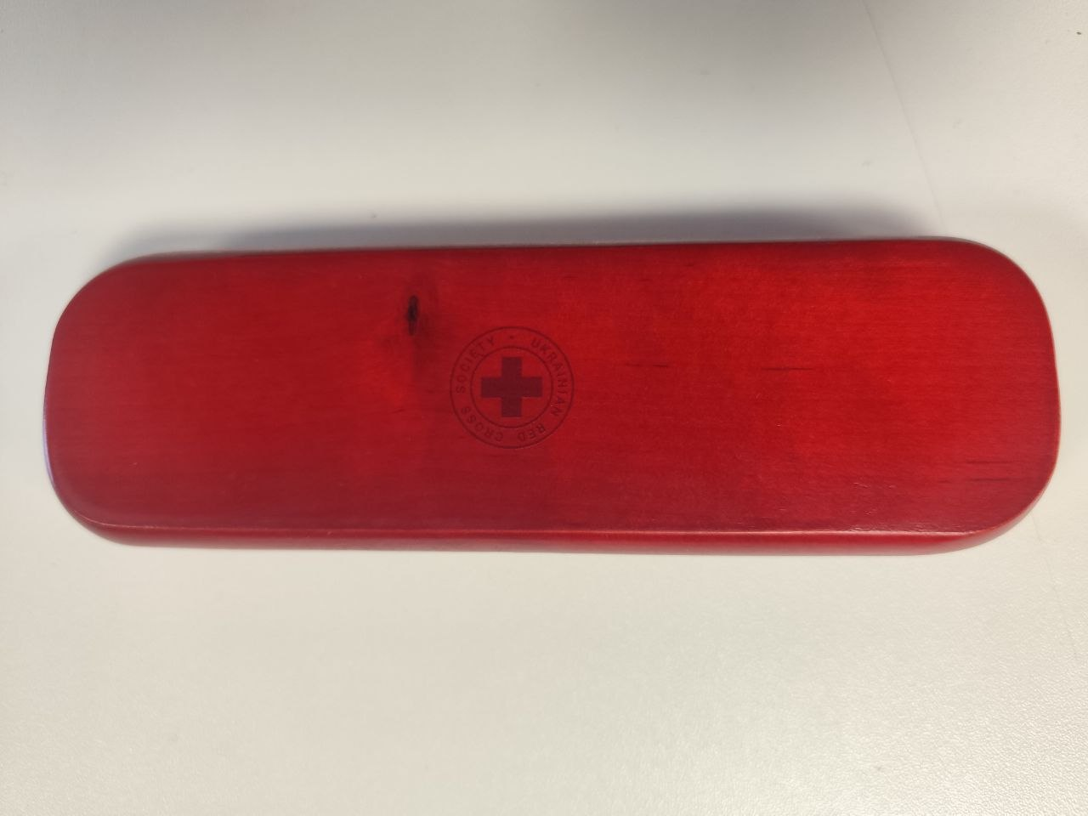 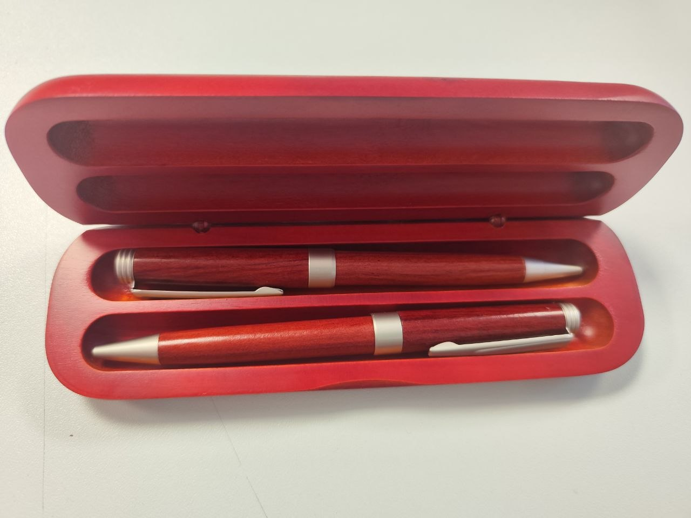 Подарунковий набір письмового приладдя з дерева | Основні технічні характеристики |  | Надаючи пропозицію, Учасник зобов’язаний заповнити всі параметри та характеристики техніки за кожним пунктом. | Надати фото продукції що пропонується
 |  | Країна виробник: |  | зазначити |  | 250
 |  | Комплектація набору: | Кулькова ручка | зазначити
 |  |  | Механічний олівець | зазначити
 |  |  | Футляр | зазначити
 |  | Вага виробу (набір) | 125 г (допустиме відхилення +/-20) | зазначити
 |  | Характеристики РУЧКИ:
 |  | Тип ручки: | Кулькова ручка | зазначити
 |  | Механізм ручки: | Поворотний | зазначити
 |  | Тип стержня: | Для кулькових ручок хрестоподібного типу | зазначити
 |  | Матеріал корпусу ручки: | Натуральне дерево | зазначити
 |  | Колір виробу: | Червоний / тепло-коричневий | зазначити
 |  | Колір чорнила (ампули): | Синій | зазначити
 |  | Характеристики ОЛІВЦЯ:
 |  | Тип олівця: | механічний | зазначити
 |  | Механізм олівця: | поворотний | зазначити
 |  | Матеріал корпусу ручки: | Натуральне дерево | зазначити
 |  | Колір виробу: | Червоний / тепло-коричневий | зазначити
 |  | Характеристики ФУТЛЯРА:
 |  | Розміри футляра (ДхШхВ): | 17х5х2,5 см (допустиме відхилення +/-3 см) | зазначити
 |  | Колір виробу: | Червоний / тепло-коричневий | зазначити
 |  | Брендування: | Логотип ТЧХУ (макет логотипу надається Замовником) | підтвердити
 |  | Тип нанесення: | гравіювання | підтвердити
 |  | Місце розташування логотипу: | на верхній частині футляра, по центру. | підтвердити
 |  | Розмір нанесення: | 2 см (допустиме відхилення +/-2 мм) | підтвердити

 |  | Вимоги до якості: | Товар повинен бути новим, таким, що не був у використанні, без дефектів, подряпин та слідів зносу. | підтвердити
 |  | Вимоги до пакування | Товар повинен постачатися в індивідуальному фабричному пакуванні виробника, яке забезпечує повну збереженість виробу під час транспортування, зберігання та розвантаження. Пакування повинно бути новим, чистим, неушкодженим, без слідів відкриття, деформацій, розривів, потертостей або намокання. Матеріал пакування - картон, пластик або комбіновані матеріали, які мають достатню міцність та забезпечують належний захист товару від механічних пошкоджень. Учасник має право постачати товар у кращому або більш захищеному пакуванні, ніж мінімально визначене цими вимогами, за умови збереження товарного вигляду та функціональних характеристик виробу. | Зазначити варіант пакування
Всього вартість пропозиції за загальну кількість наборів, грн* |  |  |  |  |  |  | 0.00 ₴
* Товариство Червоного Хреста України є громадською неприбутковою організацією і просить надати максимальні знижки на товар, вказаний у ціновій пропозиції.
** Закупівля відбувається одним лотом.
Умови оплати: _______ (обов’язково заповнити!)
Термін поставки товару, календарних днів_______ (обов’язково заповнити!)
Примітка: вартість одиниці продукції та загальну вартість пропозиції потрібно заповнювати у гривнях, зазначаючи цифрове значення, яке має не більше двох знаків після коми.
Ми погоджуємось, що всі витрати, пов’язані з пакуванням, доставкою товару, завантажувально-розвантажувальними роботами здійснюються за рахунок Постачальника за наданою в Запиті адресою.
Ми погоджуємося та ознайомлені з умовами типового Договору ТЧХУ (Додаток №3 до Запиту).
Ми погоджуємося з умовами, що Замовник має право розділити дану закупівлю між декількома постачальниками за умови наявності більш вигідних умов на різні позиції.
Ми погоджуємося з умовами, що Ви можете відхилити нашу чи всі надані пропозиції, та розуміємо, що Ви не обмежені у прийнятті будь-якої іншої пропозиції з більш вигідними для Вас умовами.
Ми погоджуємось зафіксувати цінову пропозицію протягом 90 календарних днів з моменту подачі
Подаючи свою пропозицію ми підтверджуємо повну комплектацію та відповідність умовам зазначеним в Запиті.
Учасники повинні надсилати цінові пропозиції з підписом і печаткою (за наявності)

 |  |  | Керівник організації/ФОП:____________________________ ( ____________________)
 |  |  | МП підпис ПІБ

